Estadísticas
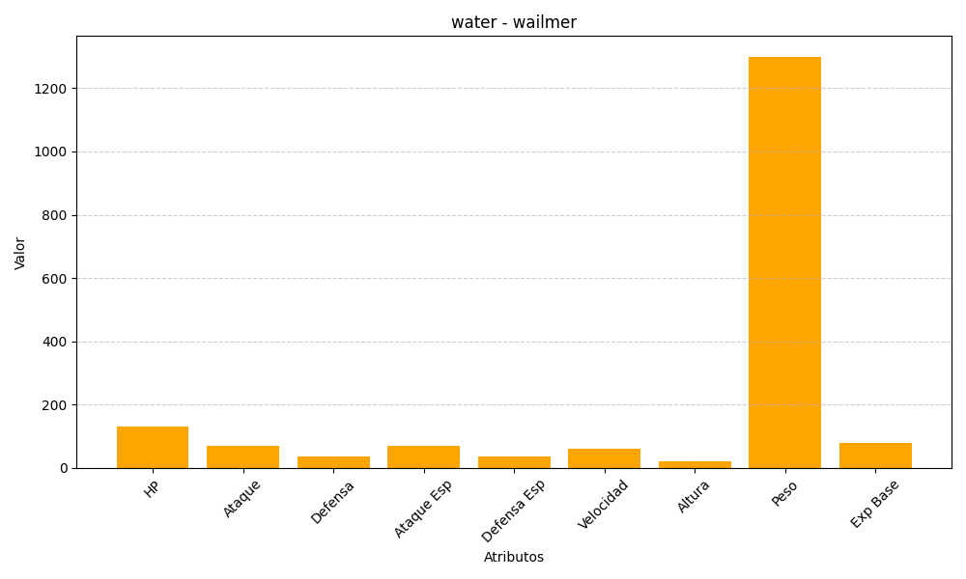
ID | Nombre | Tipo | HP | Ataque | Defensa | Ataque Especial | Defensa Especial | Velocidad | Altura | Peso | Experiencia Base
320 | wailmer | water | 130 | 70 | 35 | 70 | 35 | 60 | 20 | 1300 | 80

